exp
经验表
等级 | 升级所需 | 升级所需(万)
1 | 15 | 0.0015
2 | 34 | 0.0034

3 | 57 | 0.0057
4 | 92 | 0.0092
5 | 135 | 0.0135
6 | 372 | 0.0372 |  |  |  |  |  |  |  |  | 等级 | 怪物 | 击杀次数 | exp | 每下exp
7 | 560 | 0.056 |  |  |  |  |  |  |  |  | 46 | 猴子 | 1.8 | 77 | 42.777777778
8 | 840 | 0.084 |  |  |  |  |  |  |  |  | 46 | 石头人 | 4.5 | 170 | 37.777777778
9 | 1,242 | 0.1242 |  |  |  |  |  |  |  |  | 48 | 黑鳄鱼 | 3.8 | 170 | 44.736842105
10 | 1,716 | 0.1716
11 | 2,360 | 0.236
12 | 3,216 | 0.3216
13 | 4,200 | 0.42
14 | 5,460 | 0.546
15 | 7,050 | 0.705
16 | 8,840 | 0.884
17 | 11,040 | 1.104
18 | 13,716 | 1.3716
19 | 16,680 | 1.668
20 | 20,216 | 2.0216
21 | 24,402 | 2.4402
22 | 28,980 | 2.898
23 | 34,320 | 3.432
24 | 40,512 | 4.0512
25 | 47,216 | 4.7216
26 | 54,900 | 5.49
27 | 63,666 | 6.3666
28 | 73,080 | 7.308
29 | 83,720 | 8.372
30 | 95,700 | 9.57 | 源 | 开始lv | 开始 | 结束lv | 结束 | 总经验(万) | 时间min | exp/h（万）
31 | 108,480 | 10.848 | 猴子沼泽2 | 40 | 26000 | 40 | 81200 | 5.52 | 30 | 11.04
32 | 122,760 | 12.276 | 代练dd373 32/h | 40 | 133763 | 43 | 22680 | 86.4289 | 600 | 8.64289
33 | 138,666 | 13.8666 | 换乘区 | 43 | 87310 | 43 | 92773 | 0.5463 | 5.5 | 5.9596363636
34 | 155,540 | 15.554 | 猴子沼泽2 | 43 | 94150 | 43 | 110531 | 1.6381 | 10 | 9.8286
35 | 174,216 | 17.4216 | 猴子森林1 | 43 | 112780 | 43 | 126399 | 1.3619 | 7 | 11.673428571
36 | 194,832 | 19.4832 | 代练淘宝 30/h | 43 | 362750 | 45 | 84 | 45.6774 | 300 | 9.13548
37 | 216,600 | 21.66 | 代练35 | 45 | 84 | 50 | 0 | 279.4082 | 1500 | 11.176328
38 | 240,500 | 24.05 | 猴子沼泽2 | 45 | 77900 | 45 | 98977 | 2.1077 | 15 | 8.4308
39 | 266,682 | 26.6682 | 猴子森林1 | 45 | 99076 | 45 | 220414 | 12.1338 | 60 | 12.1338
40 | 294,216 | 29.4216 | 算 | 40 | 0 | 50 | 0 | 458.8978 | 2400 | 11.472445
41 | 324,240 | 32.424 | 鳄鱼潭I | 46 | 182769 | 46 | 327700 | 14.4931 | 60 | 14.4931
42 | 356,916 | 35.6916 | 鳄鱼潭I | 46 | 332890 | 47 | 23250 | 20.078 | 62 | 19.430322581
43 | 391,160 | 39.116 | 代练 | 48 | 67973 | 49 | 453533 | 98.9976 | 420 | 14.142514286
44 | 428,280 | 42.828 | 代练 | 49 | 453684 | 50 | 76559 | 27.8075 | 110 | 15.167727273
45 | 468,450 | 46.845 | 代练 2026/8/16 | 53 | 813000 | 55 | 77000 | 97.5447 | 553 | 10.583511754
46 | 510,420 | 51.042 | 遗迹2 | 55 | 806554 | 55 | 868338 | 6.1784 | 30 | 12.3568
47 | 555,680 | 55.568 | 代练 2026/8/18 | 56 | 709582 | 58 | 952830 | 225.1755 | 540 | 25.0195
48 | 604,416 | 60.4416 | 代练 2026/8/19 | 59 | 435731 | 61 | 772250 | 269.3645 | 540 | 29.929388889
49 | 655,200 | 65.52 | 代练 2026/8/20 | 61 | 1070000 | 63 | 636268 | 218.8811 | 540 | 24.320122222
50 | 709,716 | 70.9716
51 | 748,608 | 74.8608
52 | 789,631 | 78.9631
53 | 832,902 | 83.2902
54 | 878,545 | 87.8545
55 | 926,689 | 92.6689
56 | 977,471 | 97.7471
57 | 1,031,036 | 103.1036
58 | 1,087,536 | 108.7536
59 | 1,147,132 | 114.7132
60 | 1,209,994 | 120.9994
61 | 1,276,301 | 127.6301
62 | 1,346,242 | 134.6242
63 | 1,420,016 | 142.0016
64 | 1,497,832 | 149.7832
65 | 1,579,913 | 157.9913
66 | 1,666,492 | 166.6492
67 | 1,757,815 | 175.7815
68 | 1,854,143 | 185.4143
69 | 1,955,750 | 195.575
70 | 2,062,925 | 206.2925
71 | 2,175,973 | 217.5973
72 | 2,295,216 | 229.5216
73 | 2,420,993 | 242.0993
74 | 2,553,663 | 255.3663
75 | 2,693,603 | 269.3603
76 | 2,841,212 | 284.1212
77 | 2,996,910 | 299.691
78 | 3,161,140 | 316.114
79 | 3,334,370 | 333.437
80 | 3,517,093 | 351.7093
81 | 3,709,829 | 370.9829
82 | 3,913,127 | 391.3127
83 | 4,127,566 | 412.7566
84 | 4,353,756 | 435.3756
85 | 4,592,341 | 459.2341
86 | 4,844,001 | 484.4001
87 | 5,109,452 | 510.9452
88 | 5,389,449 | 538.9449
89 | 5,684,790 | 568.479
90 | 5,996,316 | 599.6316
91 | 6,324,914 | 632.4914
92 | 6,671,519 | 667.1519
93 | 7,037,118 | 703.7118
94 | 7,422,752 | 742.2752
95 | 7,829,518 | 782.9518
96 | 8,258,575 | 825.8575
97 | 8,711,144 | 871.1144
98 | 9,188,514 | 918.8514
99 | 9,692,044 | 969.2044
100 | 10,223,168 | 1022.3168

砸卷模拟
卷轴参数
卷概率 | 预期成功 | 卷拍卖行价w | 卷价值
0.6 | 5 | 110 | 41.684210526

次数 | 几率 | 价值
1 | #NUM! | #NUM!
2 | #NUM! | #NUM!
3 | #NUM! | #NUM!
4 | 0 | #DIV/0!
5 | 0.07776 | 536.06237817
6 | 0.23328 | 178.68745939
7 | 0.419904 | 99.270810772
8 | 0.5940864 | 70.165232744
9 | 0.73343232 | 56.834433648 |  | 卷概率 | 敏捷 | 命中 | 移速 | 单价 | rmb | 每点敏捷价格 | 模拟数量 | 成功数量 | 总敏捷 | 成本造价 | 总价格 | 风险造价
10 | 0.8337613824 | 49.995372065 |  | 10% | 5 | 3 | 1 | 19 | 7.2 | 14.4 | 6 | 3 | 15 | 43.2 | 216 | 2725.5520505
 |  |  |  | 60% | 2 | 1 |  | 137 | 51.915789474 | 43.263157895 | 0 | 0 | 0 | 0 | 0 | #DIV/0!
 |  |  |  | 100% | 1 |  |  | 3.5 | 1.3263157895 | 1.3263157895 | 4 | 4 | 4 | 5.3052631579 | 5.3052631579 | 5.3052631579
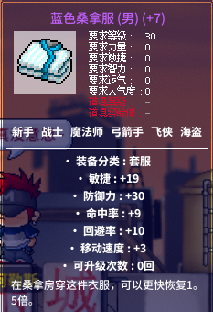
 |  |  |  |  |  |  |  |  |  |  | 10 |  | 19 | 48.505263158 | 221.30526316 | #DIV/0!

 |  |  |  | 卷概率 | 敏捷 | 命中 | 移速 | 单价 | rmb | 敏捷价格 | 模拟数量 | 成功数量 | 总敏捷 | 造价 | 风险造价
 |  |  |  | 10% | 5 | 3 | 1 | 19 | 7.2 | 14.4 | 7 | 3 | 15 | 50.4 | 560.49666232
 |  |  |  | 60% | 2 | 1 |  | 137 | 51.915789474 | 43.263157895 | 3 | 3 | 6 | 155.74736842 | 200.29239766
 |  |  |  | 100% | 1 |  |  | 3.5 | 1.3263157895 | 1.3263157895 | 0 | 0 | 0 | 0 | 0
 |  |  |  |  |  |  |  |  |  |  | 10 |  | 21 | 206.14736842 | 760.78905998

__草稿




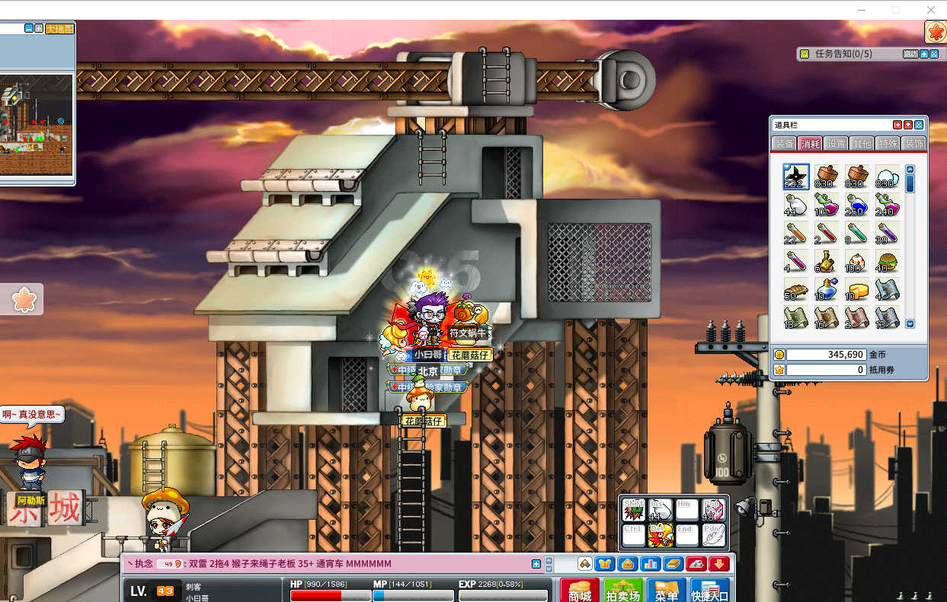

1 | 有眼
2 | 有人蹲
3 | 有眼
 |  | 31 | 有人蹲
 |  | 32 | 有人蹲
19 | 有人蹲 | 33 | 有人蹲
23 | 有眼x2 | 36 | 有眼
 |  | 39 | 有人蹲
 |  | 41 | 有人蹲
 |  | 54 | 有眼

